Piso -1
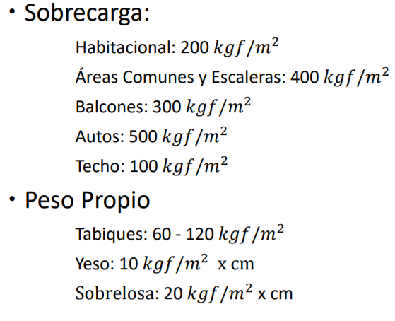
N° Losa | Lx (m) | Ly (m) | e (cm) | Caso | SC (kgf/m2) | Tipo H. | f'c (tonf/m2)
0101 | 5 | 5.33 | 17 | 6 | 500 | G35 | 3.57
0102 | 5 | 7.2 | 17 | 6 | 500 | G35 | 3.57
0103 | 5 | 7.2 | 17 | 6 | 500 | G35 | 3.57
0104 | 5 | 7.89 | 17 | 6 | 500 | G35 | 3.57
0105 | 4.45 | 5 | 17 | 6 | 500 | G35 | 3.57
0106 | 3.6 | 5 | 17 | 6 | 500 | G35 | 3.57
0107 | 5.33 | 5.54 | 17 | 6 | 500 | G35 | 3.57
0108 | 5.54 | 7.2 | 17 | 6 | 500 | G35 | 3.57
0109 | 5.54 | 7.2 | 17 | 6 | 500 | G35 | 3.57
0110 | 5.54 | 12.34 | 17 | 6 | 500 | G35 | 3.57
0111 | 3.6 | 5.54 | 17 | 6 | 500 | G35 | 3.57
0112 | 6.05 | 9.34 | 17 | 6 | 400 | G35 | 3.57
0113 | 4.65 | 5.6 | 17 | 6 | 400 | G35 | 3.57
0114 | 4.65 | 5.6 | 17 | 6 | 500 | G35 | 3.57
0115 | 6.05 | 9.49 | 17 | 6 | 500 | G35 | 3.57
0116 | 4.45 | 10.5 | 17 | 6 | 500 | G35 | 3.57
0117 | 3.6 | 10.5 | 17 | 6 | 500 | G35 | 3.57
0118 | 7.16 | 11.34 | 17 | 6 | 400 | G35 | 3.57
0119 | 1.4 | 11.2 | 17 | 6 | 400 | G35 | 3.57
0120 | 2.1 | 4.04 | 17 | 5b | 400 | G35 | 3.57
0121 | 2.9 | 6.36 | 17 | 6 | 400 | G35 | 3.57
0122 | 4.25 | 6.36 | 17 | 6 | 500 | G35 | 3.57
0123 | 6.49 | 7.16 | 17 | 6 | 500 | G35 | 3.57
0124 | 8.24 | 18.54 | 17 | 6 | 500 | G35 | 3.57
0125 | 5 | 8.24 | 17 | 6 | 500 | G35 | 3.57
0126 | 5.52 | 8.24 | 17 | 6 | 500 | G35 | 3.57
0127 | 7.09 | 10.15 | 17 | 6 | 500 | G35 | 3.57
0128 | 3.6 | 10.15 | 17 | 6 | 500 | G35 | 3.57
0129 | 2.32 | 4.3 | 17 | 6 | 400 | G35 | 3.57

